Sheet2
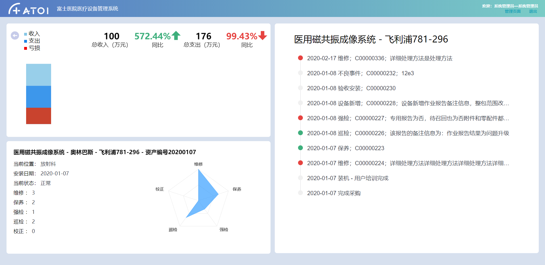
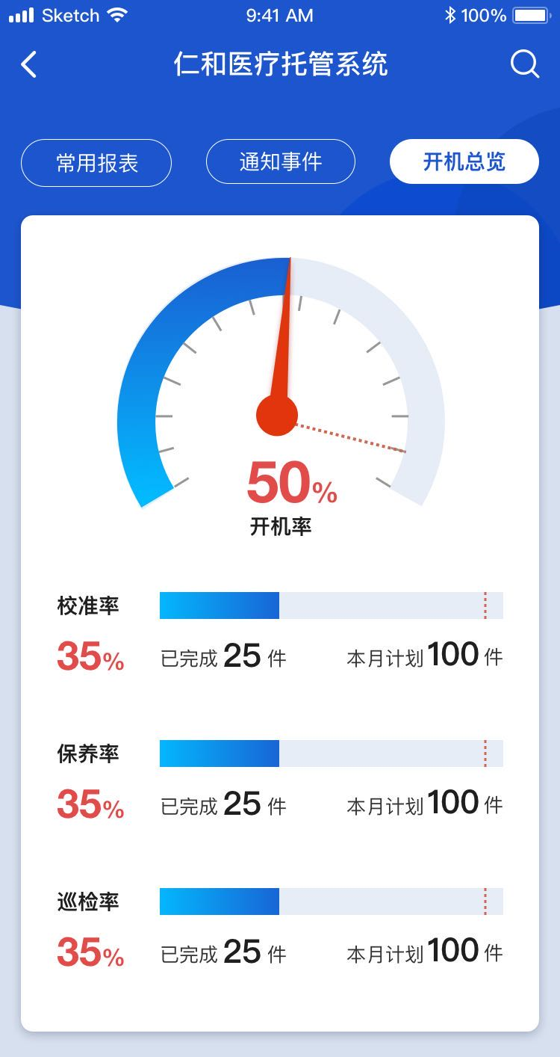

 | 资产概览 | 关键事件 | 关键指标

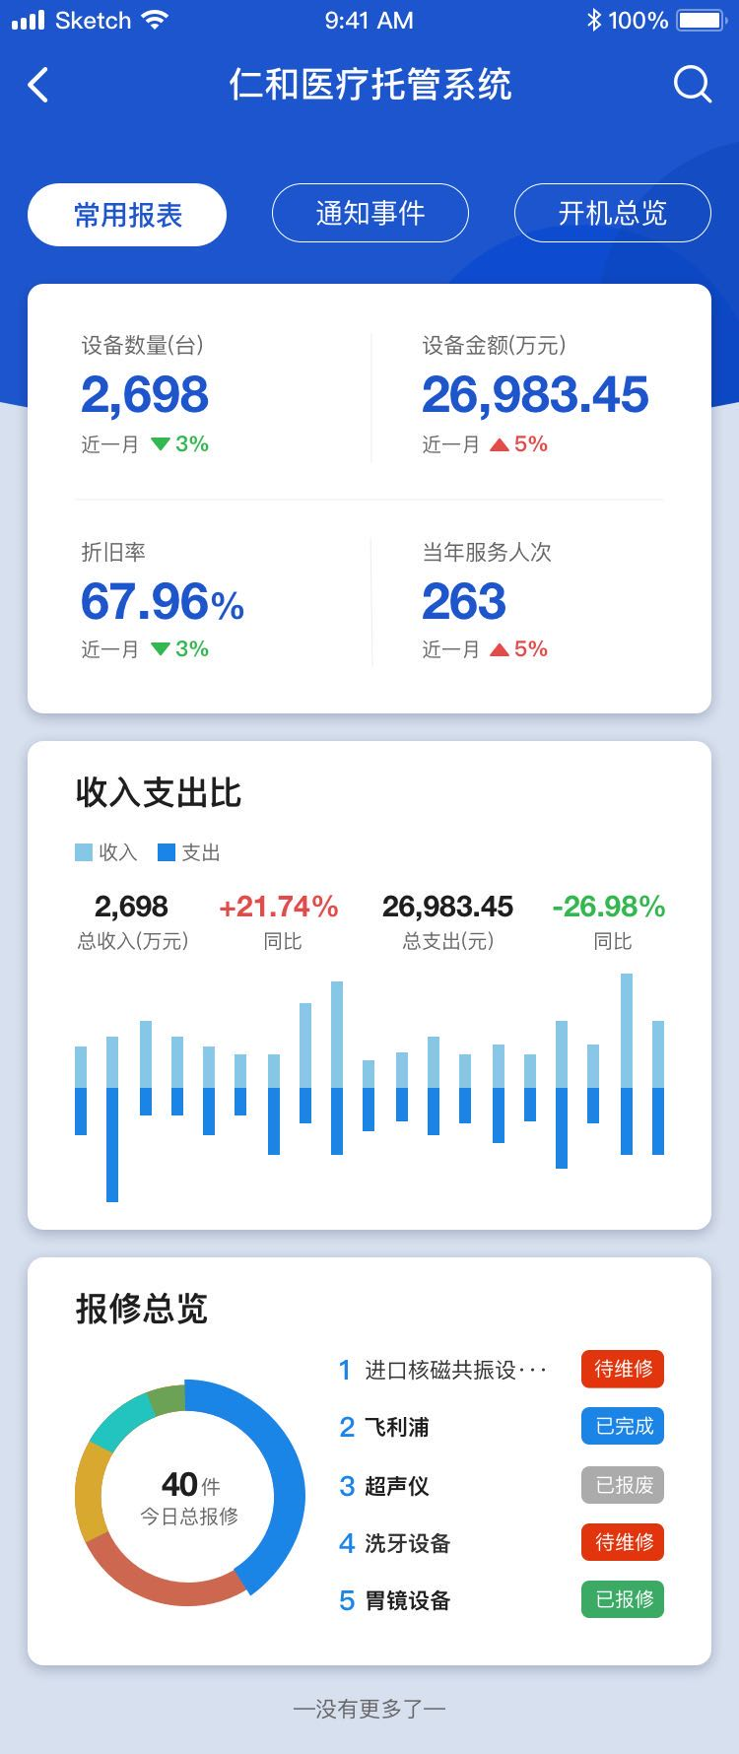

 |  | 科室收支概览 |  | D-2设备收支概览

 |  | 图列增加“亏损”

 |  | 当日报修 | 新增一个Tab（从左往右第二位）

界面功能要参考现有最新的web dashbaord（filter）， 界面style要和现有的app style一致。

数据的内容要根据现有的系统数据来做，特别要考虑数据的长度问题（怎么来显示比较长的句子）

Dashbaord第二个页面没有做mockup

Dashboard改动
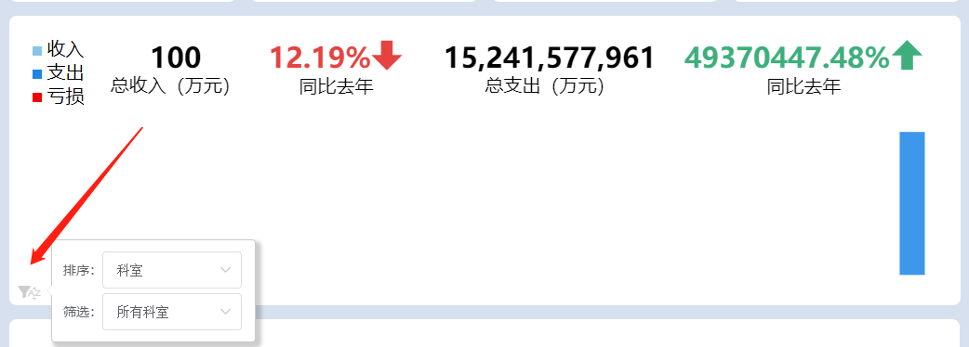
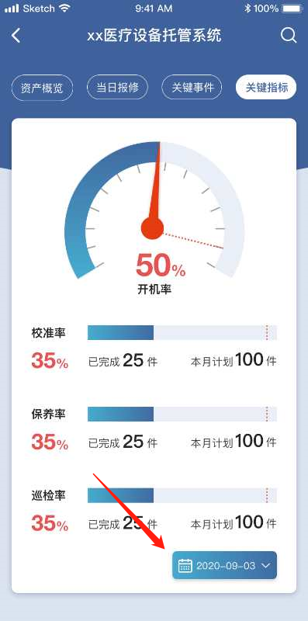
问题
标题“xx医疗设备托管系统”改成“ATOI医疗设备管理系统”
“资产概览”中“收入支出比”改为“科室收支概览”，设备数量（台）等四个数据下方近一月删除
“当日报修”中“报修总览”改为“当日报修”
“当日报修”列表中内容例如：超声诊断仪[ZC00000010]请求维修
界面功能要参考现有最新的web dashbaord（如filter功能，请参照右图） 1.“资产概况”中“科室收支概览”需要增加排序和筛选的filter 2.“关键指标”中选择日期filter先删除，因为这个需求是给管理员用的

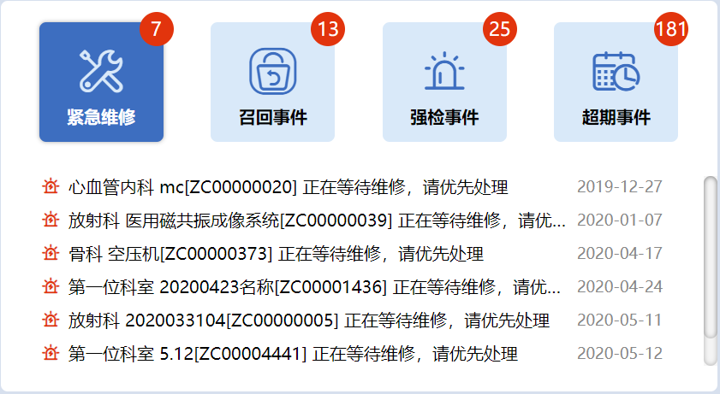

“关键事件”上面四个图标要显示数量，选中的图标要有不同的style； 下面事件列表中的图标和我们的一致，文字用我们的做例子（请参考右图）

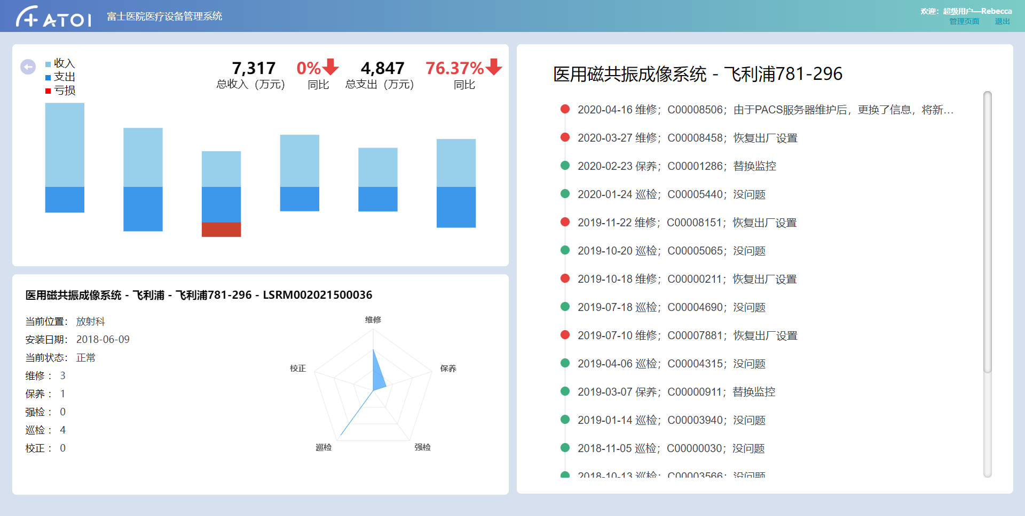
Dashboard-2 中标题“设备托管系统”改为“ATOI医疗设备管理系统”，“收入支出比”改为“设备收支概览”，并且数据会有多条（请参考右图）

Dashboard改动2020-06-08
问题
“资产概览”中设备数量（台）等四个数据下方%数据删除，如右图所示无%数据

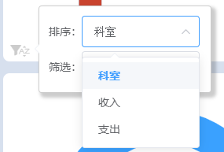
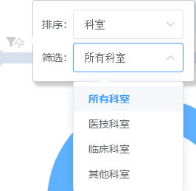
“资产概览”中“科室收支概览”的筛选条件如右图所示

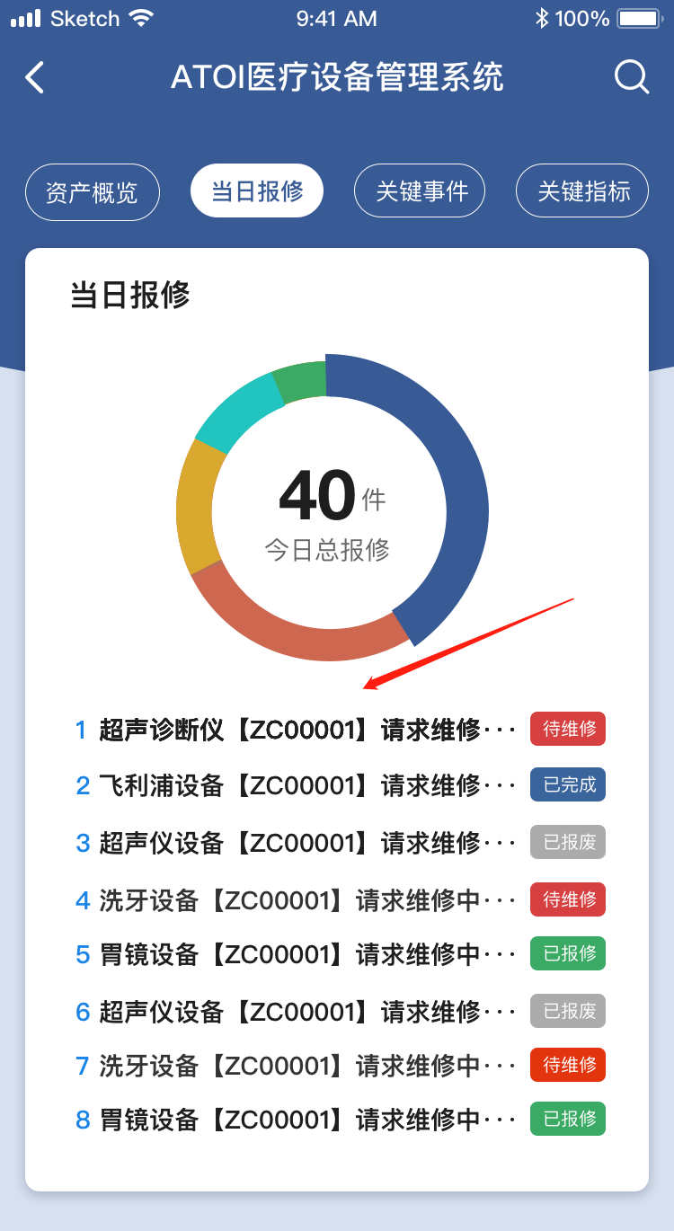
“当日报修”如右图所示需要显示当前科室以及该科室今日报修数，可添加至右图红色箭头位置

如右图所示，柱状图中没有对齐标准线

